상품제안서
스마트폰용 유선 이어폰 3.5mm | 상품코드: S43241

 |  |  |  |  |  |  | 02-713-8555 | www.synergygift.co.kr
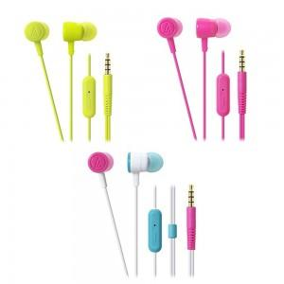

【상세/제작정보】 | <p><span style="font-size: 14pt;">※ 인쇄불가 / 30개 이상부터 포장 가능합니다.</span></p>

【인쇄/포장옵션】 | 스티커 / 포장지포장

【공급단가】 | 수량 | 30~ | 100~ | 300~ | 1,000~ | 3,000~
*VAT별도 | 단가 | 15,050원 | 14,240원 | 13,540원 | 13,200원 | 12,960원

【상품 URL】 | https://www.synergygift.co.kr:443/src/goods_detail.php?gdno=43241

